Budsjett
Prosjektnavn

 |  |  |  | Involverte enheter (NB: Må registreres)
 |  |  |  | K.sted | K.sted navn
 |  |  |  | 63550501 | IE - IIR Felles
 |  |  |  | 16901505 | AUD-SUL-EVU kurs
 |  |  |  |  |  |  |  |  |  |  | 2026 |  |  |  | 2027 |  |  |  | 2028 |  |  |  | 2029 |  |  |  | 2030
 |  |  |  |  |  |  |  |  |  |  | Disk. lønnsv | 1.10 |  |  | Disk. lønnsv | 1.15 |  |  | Disk. lønnsv | 1.19 |  |  | Disk. lønnsv | 1.23 |  |  | Disk. lønnsv | 1.28
 |  |  |  |  |  |  |  |  |  |  | Disk. TDI-vekst | 1.03 |  |  | Disk. TDI-vekst | 1.07 |  |  | Disk. TDI-vekst | 1.10 |  |  | Disk. TDI-vekst | 1.13 |  |  | Disk. TDI-vekst | 1.16
 |  |  |  |  |  |  | 2 | Totalt |  |  | 2026 |  |  |  | 2027 |  |  |  | 2028 |  |  |  | 2029 |  |  |  | 2030
 | Arbeid uten særskilt honorering | Konto |  | Navn | Årslønn | K.sted | K.sted navn | Dir. kost | Indirekte kostnader | Total kostn. | Timer | Dir. kost | Indirekte kostnader | Total kostn. | Timer | Dir. kost | Indirekte kostnader | Total kostn. | Timer | Dir. kost | Indirekte kostnader | Total kostn. | Timer | Dir. kost | Indirekte kostnader | Total kostn. | Timer | Dir. kost | Indirekte kostnader | Total kostn.
 | Rammelønnet - Vitenskapelig | 9502 | Frikjøp | Hans Georg | 1,094,000 | 63550501 | IE - IIR Felles | 84,939 | 29,751 | 114,690 | 92 | 84,939 | 29,751 | 114,690 |  | - | - | - |  | - | - | - |  | - | - | - |  | - | - | -
 | Rammelønnet - Vitenskapelig | 9502 | Frikjøp |  |  |  |  | - | - | - |  | - | - | - |  | - | - | - |  | - | - | - |  | - | - | - | - | - | - | -
 | Rammelønnet - Tekn./adm. | 9502 | Frikjøp |  |  |  |  | - | - | - |  | - | - | - |  | - | - | - |  | - | - | - |  | - | - | - |  | - | - | -
 | Arbeid som honoreres særskilt |  |  |  |  |  |  |  |  |  | Honorar (kr) |  |  |  | Honorar (kr) |  |  |  | Honorar (kr) |  |  |  | Honorar (kr) |  |  |  | Honorar (kr)
 | Honorar | 5330 | Prosj. |  |  |  |  | - | - | - |  | - | - | - |  | - | - | - |  | - | - | - |  | - | - | - |  | - | - | -
 | Honorar | 5330 | Prosj. |  |  |  |  | - | - | - |  | - | - | - |  | - | - | - |  | - | - | - |  | - | - | - |  | - | - | -
 | Honorar | 5330 | Prosj. |  |  |  |  | - | - | - |  | - | - | - |  | - | - | - |  | - | - | - |  | - | - | - |  | - | - | -
 | Totalt personalkostnader |  |  |  |  |  |  | 84,939 | 29,751 | 114,690 |  | 84,939 | 29,751 | 114,690 |  | - | - | - |  | - | - | - |  | - | - | - |  | - | - | -
 | Indirekte kostnader studenter | 9516 |  |  |  | 63550501 | IE - IIR Felles |  | 45,158
 | Andre kostnader |  |  |  |  |  |  |  |  |  | Andre kostnader |  |  |  | Andre kostnader |  |  |  | Andre kostnader |  |  |  | Andre kostnader |  |  |  | Andre kostnader
 | Leiestedskostnader (husleie ved bruk NTNU lokale) | 9532 | Eget |  |  | 63550501
 | Leiested - eget koststed | 9532 | Eget |  |  |  |  | -
 | Leiested annet koststed | 9532 |  |  |  |  |  | -
 | 6800 -Møtekostnader | 6800 |  | Lunsj og pause drikke basert på 6 samlinger |  | 63550501 | IE - IIR Felles | 24,000 |  |  | 24,000
 | 9192 - Budsjett interne kostn. | 9192 |  | NTNU VIDERE 1500 per student |  | 16901505 | AUD-SUL-EVU kurs | 15,000 |  |  | 15,000
 |  |  |  |  |  |  |  | -
 |  |  |  |  |  |  |  | -
 |  |  |  |  |  |  |  | -
 |  |  |  |  |  |  |  | -
 | Sum andre kostnader |  |  |  |  |  | Totalt | 39,000 |  |  | 39,000 | 2026 |  |  | - | 2027 |  |  | - | 2028 |  |  | - | 2029 |  |  | - | 2030

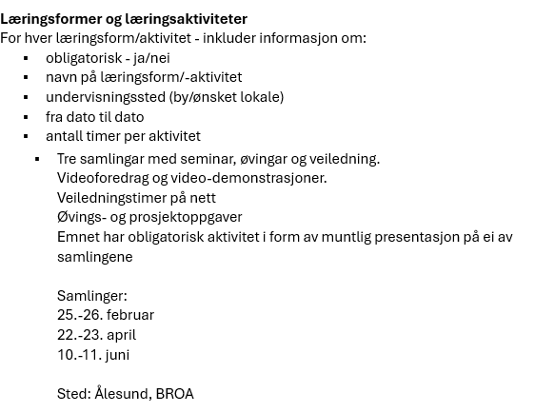
 | Beslutningsrapport
 |  |  |  | Totalt | 63550501 | 16901505 | 0 | 0 |  | Egenfinans./fortjeneste |  | Totalt | NTNU Videre | Øvrige enheter
 | Totale kostnader |  |  | 198,847 | 183,847 | 15,000 | - | - |  | Budsjetterte totale kostnader |  | 198,847 | 15,000 | 183,847
 | Ekstern finansiering |  |  | 216,000 | 201,000 | 15,000 | - | - |  | Studentbetaling |  | 216,000 | 15,000 | 201,000
 | Fortjeneste (kr) |  |  | 17,153 | 17,153 | - | - | - |  | Egenfinansiering (Ikke øk-aktivitet) |  | - | - | -
 | Fortjeneste (%) |  |  | 7.9 % | 8.5 % | 0.0 % | 0.0 % | 0.0 % |  | Forventet overskudd (økon. aktivitet) |  | 17,153 | - | 17,153

 | Inntekt fra indirekte kostnader |  |  | 74,908 | 74,908 | - | - | - |  | Egenfinansieringsandel (%) |  |  |  | 0.0 %
 | Inntekt fra frikjøp |  |  | 84,939 | 84,939 | - | - | -
 | Inntekt fra bruk av egne leiesteder |  |  | - | - | - | - | -
 | Bruttobidrag fra prosjektet |  |  | 159,847 | 159,847 | - | - | -
 | Koststedets egenfinansiering |  |  | - | - | - | - | -
 | Nettobidrag fra prosjektet |  |  | 159,847 | 159,847 | - | - | -

 | Nettobidrag % |  |  |  | 79.5 % | 0.0 % | 0.0 % | 0.0 %

